Hoja1
Frecuencias de entrada

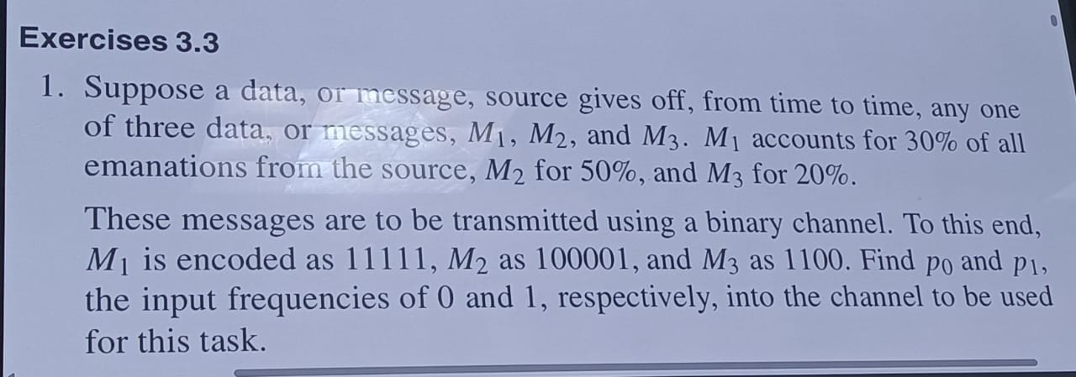

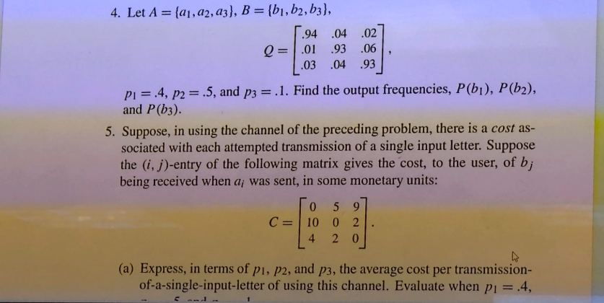
 |  |  |  |  | C1 | C2
 |  |  | M1 | 0.3 | 0 | 1
 |  |  | M2 | 0.5 | 0.66666666667 | 0.33333333333
 |  |  | M3 | 0.2 | 0.5 | 0.5
 |  |  |  |  | 0.43333333333 | 0.56666666667 | 1
 |  |  |  |  | P0 | P1

 |  |  | pi | Q | b1 | b2 | b3
 |  |  | 0.4 | a1 | 0.94 | 0.04 | 0.02
 |  |  | 0.5 | a2 | 0.01 | 0.93 | 0.06
 |  |  | 0.1 | a3 | 0.03 | 0.04 | 0.93

 |  |  |  |  | b1 | b2 | b3
 |  |  |  | a1 | 0.376 | 0.016 | 0.008 | 0.4
 |  |  |  | a2 | 0.005 | 0.465 | 0.03 | 0.5
 |  |  |  | a4 | 0.003 | 0.004 | 0.093 | 0.1
 |  |  |  |  | 0.384 | 0.485 | 0.131 | 1
 |  |  | La matriz se lee como: de la entrada a, x% sale como b

Capacidad de canal
capacidad del carnal
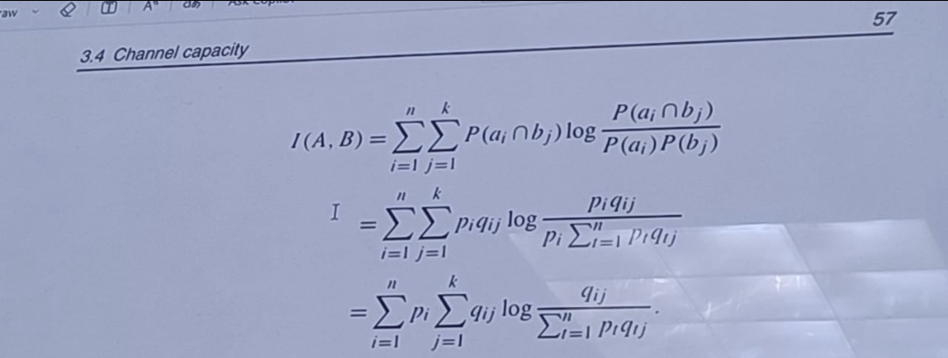

 |  |  | pi | Q | b1 | b2 | b3 |  | pi | Q | b1 | b2 | b3
 |  |  | 0.4 | a1 | 0.94 | 0.04 | 0.02 |  | 0.4 | a1 | 1.2140611791 | -0.14399651369 | -0.054229898133 | 1.0158347673 | 0.40633390691
 |  |  | 0.5 | a2 | 0.01 | 0.93 | 0.06 |  | 0.5 | a2 | -0.052630344058 | 0.8734987511 | -0.067591944356 | 0.75327646268 | 0.37663823134
 |  |  | 0.1 | a3 | 0.03 | 0.04 | 0.93 |  | 0.1 | a3 | -0.11034215715 | -0.14399651369 | 2.6297274311 | 2.3753887603 | 0.23753887603
 |  |  |  |  |  |  |  |  |  |  |  |  |  | Cantidad que se envia en esas condiciones a travez del canal | 1.0205110143 | I(A,B)
 |  |  |  |  |  |  |  |  |  |  |  |  |  |  | bits/caracter

 |  |  | Log2 porque es transmision de datos

 | i=1 | i=1 |  |  |  | i=1
 | j=1 | j=2 |  |  |  | j=3
 | q11 * log2 ( q11 / ( p1q11 + p2q21 + p3q31) ) | q12 * log2 ( q12 / ( p1q12 + p2q22 + p3q32) ) |  |  |  | q13 * log2 ( q13 / ( p1q13 + p2q23 + p3q33) )

 | i=2 | i=2 |  |  |  | i=2
 | j=1 | j=2 |  |  |  | j=3
 | q21 * log2 ( q21 / ( p1q11 + p2q21 + p3q31) ) | q22 * log2 ( q22 / ( p1q12 + p2q22 + p3q32) ) |  |  |  | q23 * log2 ( q23 / ( p1q13 + p2q23 + p3q33) )

 | i=3 | i=3 |  |  |  | i=3
 | j=1 | j=2 |  |  |  | j=3
 | q31 * log2 ( q31 / ( p1q11 + p2q21 + p3q31) ) | q32 * log2 ( q22 / ( p1q12 + p2q22 + p3q32) ) |  |  |  | q33 * log2 ( q33 / ( p1q13 + p2q23 + p3q33) )

